Instruções
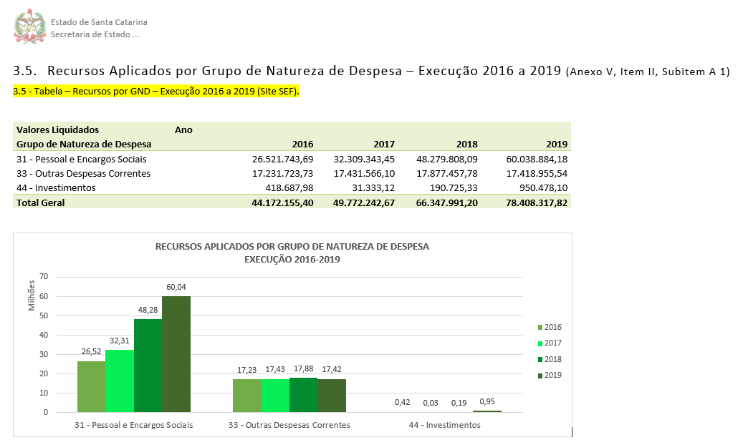
1. Selecionar a UG

2. Copie a Tabela e Gráfico para o título 3.5 Recursos aplicados por Grupo de Natureza de Despesa - Execução 2016 a 2019

3.5 Tabela LOA - 2016-2019
Unidade Gestora | 150001 - Defensoria Pública do Estado de Santa Catarina

Valores Liquidados em R$ | Ano
Grupo de Natureza de Despesa | 2016 | 2017 | 2018 | 2019
31 - Pessoal e Encargos Sociais | 26,521,743.69 | 32,309,343.45 | 48,279,808.09 | 60,038,884.18
33 - Outras Despesas Correntes | 17,231,723.73 | 17,431,566.10 | 17,877,457.78 | 17,418,955.54
44 - Investimentos | 418,687.98 | 31,333.12 | 173,425.33 | 950,478.10
Total Geral | 44,172,155.40 | 49,772,242.67 | 66,330,691.20 | 78,408,317.82

RECURSOS APLICADOS POR GRUPO DE NATUREZA DE DESPESA EXECUÇÃO 2016-2019

